シーケンス図_リハビリToDoメニュー画面を開く
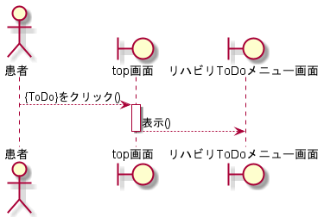
シーケンス図 | システム名称 | わくりは | 改訂日 | 2022-11-06
 |  |  | 改訂者 | 天辰

シーケンス図_リハビリToDo画面を開く
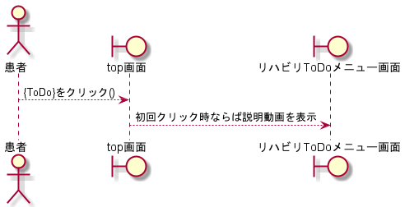
シーケンス図 | システム名称 | わくりは | 改訂日 | 2022-11-06
 |  |  | 改訂者 | 天辰

シーケンス図_リハビリToDo追加画面を開く
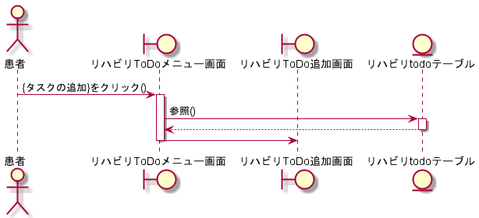
シーケンス図 | システム名称 | わくりは | 改訂日 | 2022-11-06
 |  |  | 改訂者 | 天辰

シーケンス図_リハビリToDo削除画面を開く
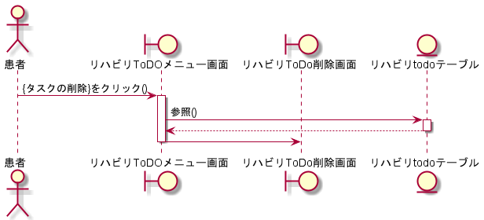
シーケンス図 | システム名称 | わくりは | 改訂日 | 2022-11-06
 |  |  | 改訂者 | 天辰

シーケンス図_タスクを追加する
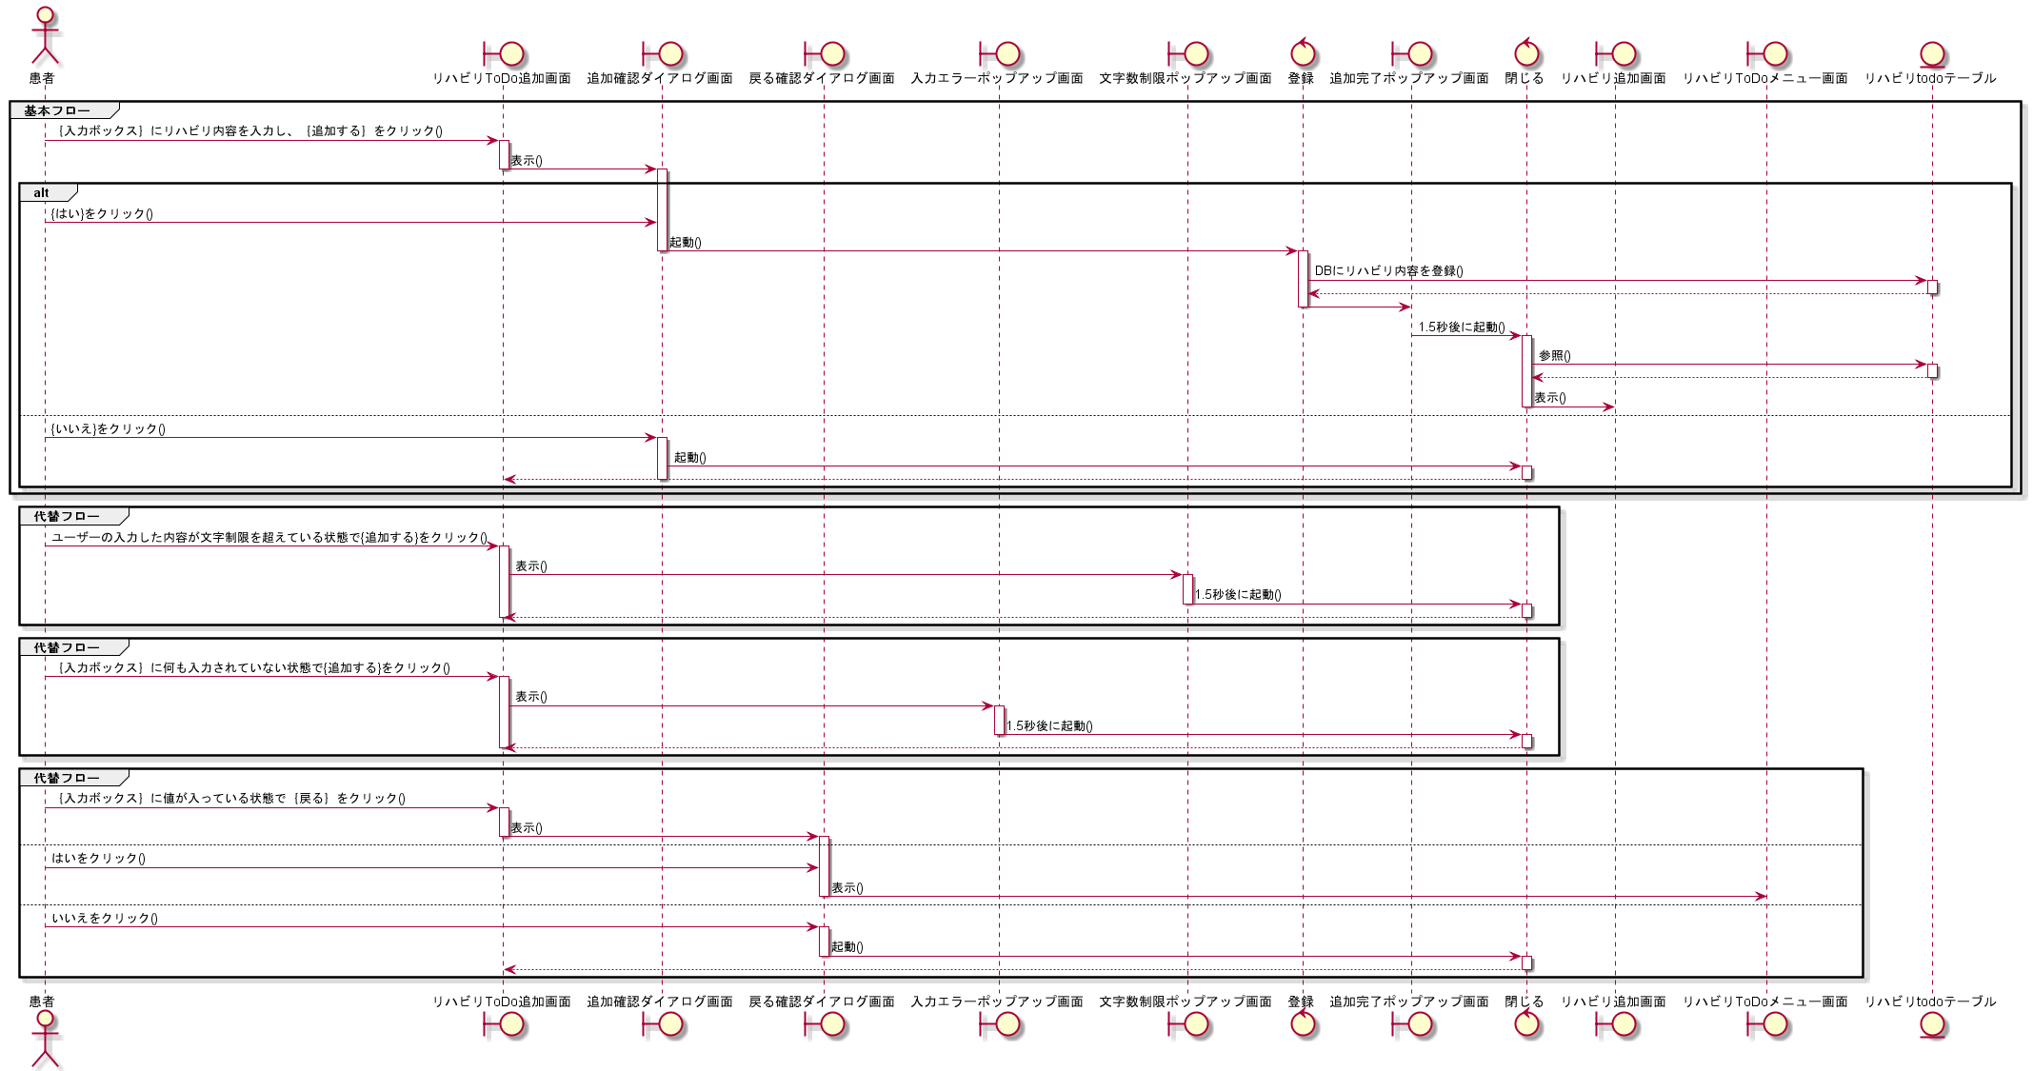
シーケンス図 | システム名称 | わくりは | 改訂日 | 2022-11-06
 |  |  | 改訂者 | 天辰

シーケンス図_タスクを削除する
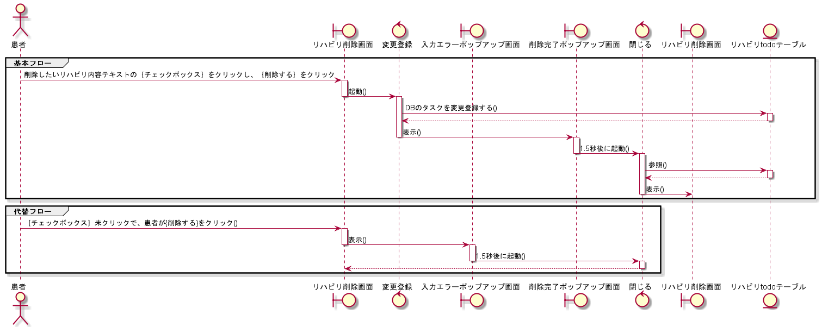
シーケンス図 | システム名称 | わくりは | 改訂日 | 2022-11-06
 |  |  | 改訂者 | 天辰

シーケンス図_タスクを完了する
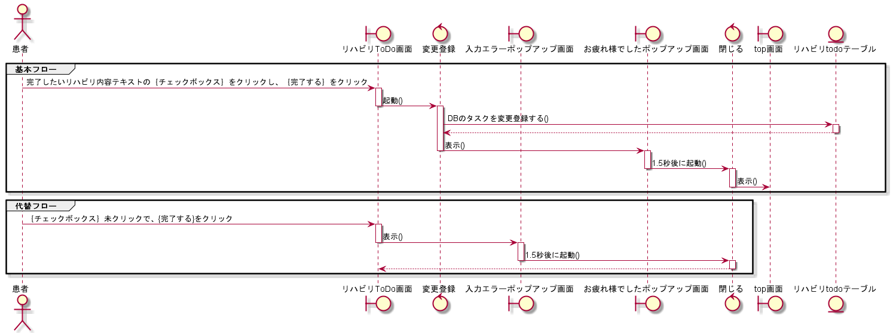
シーケンス図 | システム名称 | わくりは | 改訂日 | 2022-11-06
 |  |  | 改訂者 | 天辰

シーケンス図_過去のタスクを参照する
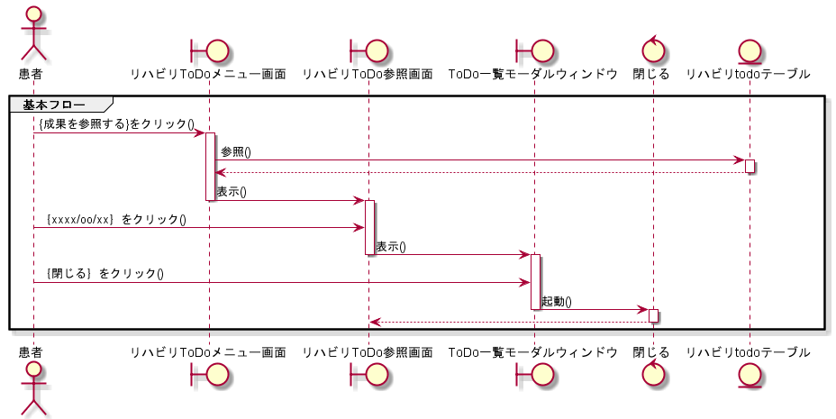
シーケンス図 | システム名称 | わくりは | 改訂日 | 2022-11-06
 |  |  | 改訂者 | 天辰

